Sheet1
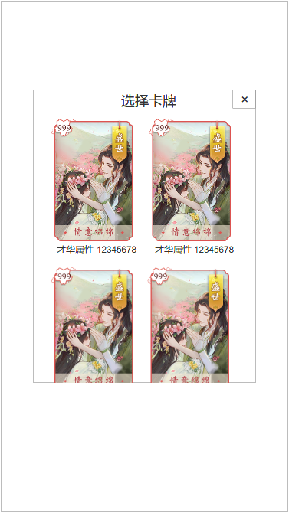
1
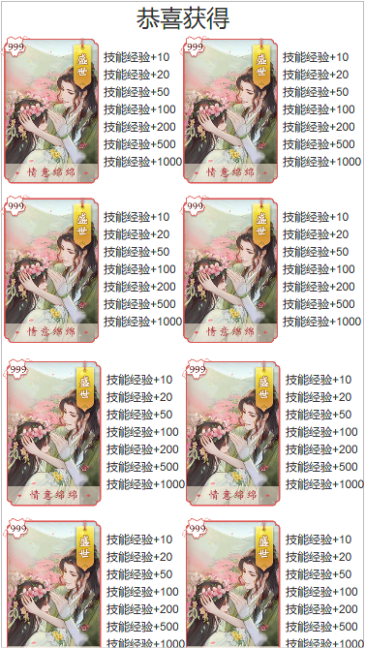
1.属性随机道具给随机卡牌 | 序号 | 名称 | 操作说明 | 显示说明 | 修改备注
 | 1 | 标题 |  | 显示标题“恭喜获得”
 | 2 | 卡牌 |  | 显示卡牌名称、插画、稀有度（不需要等级）
2
 | 3 | 使用效果 |  | 显示道具使用效果 显示规则： 1.每行显示一个效果档次获得的数值总和 2.数值预留8位数
 | 4 | 任意位置 | 单击任意位置返回

3

4

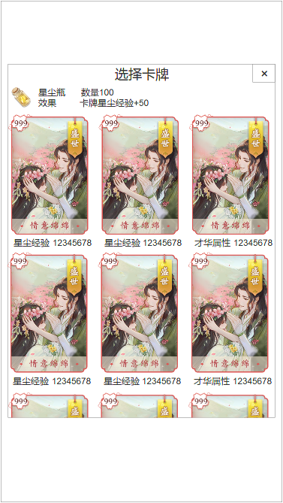
2.固定属性道具给特定卡牌
 | 序号 | 名称 | 操作说明 | 显示说明 | 修改备注
 | 1 | 标题 |  | 显示标题“选择卡牌”
 | 2 | 关闭按钮 | 单击关闭按钮
1
 | 3 | 道具信息 |  | 显示道具图标、名称、数量、效果
2
 | 4 | 卡牌 | 单击卡牌，弹窗选择数量 | 显示卡牌名称、插画、稀有度（不需要等级）
3
 | 5 | 道具效果相关的卡牌属性 |  | 显示与所使用的道具效果相关的卡牌属性 如：道具+才华属性，则显示该卡牌的才华属性 道具+星尘经验，则显示该卡牌的星尘经验

4

5

3.选择使用数量（通用）
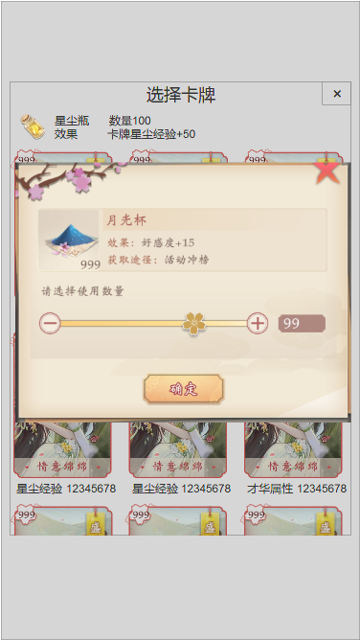

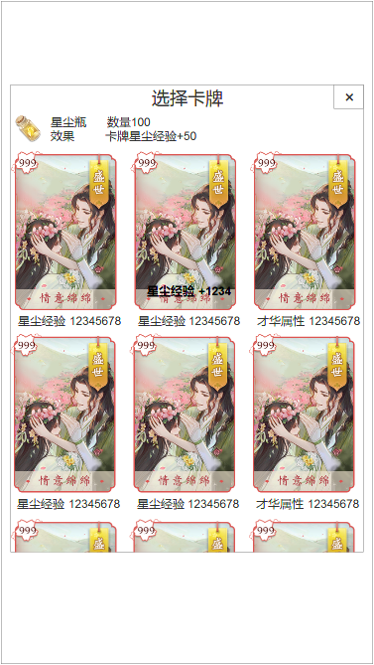
4.使用效果
 | 序号 | 名称 | 操作说明 | 显示说明 | 修改备注
 | 1 | 使用效果 |  | 显示使用增加的属性

1

